MOH
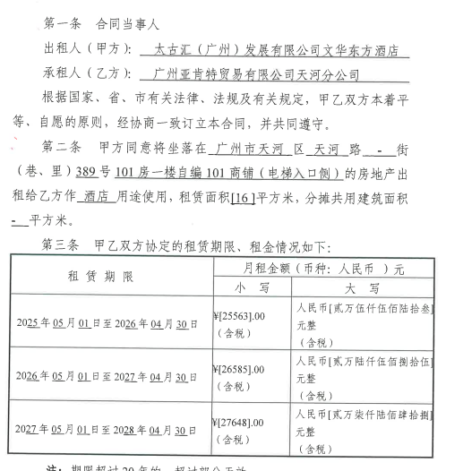
广州亚肯特贸易有限公司天河分公司

 | 截止 As at : | Oct-2026

BU | Floor | Area | May-2026 | Jun-2026 | Jul-2026 | Aug-2026 | Sep-2026 | Oct-2026 | Nov-2026 | Dec-2026 | Jan-2027 | Feb-2027 | Mar-2027 | Apr-2027 | May-2027 | May-2028 | Jun-2028 | Jul-2028 | Aug-2028
MOH | 1/F | 16平方 | 26,585.00 | 26,585.00 | 26,585.00 | 26,585.00 | 26,585.00 | 26,585.00 | 26,585.00 | 26,585.00 | 26,585.00 | 26,585.00 | 26,585.00 | 26,585.00 | 27,648.00

房产税（从租）申报底稿
编制单位： | 太古汇（广州）发展有限公司
税种: | 房产税（从租）
所属期： | 2026年7-9月

财产税和行为税纳税申报表

纳税人识别号（统一社会信用代码）：914401017397481643 |  |  |  |  |  |  |  |  | 所属期： | 2026年7-9月
纳税人名称：太古汇（广州）发展有限公司 |  |  |  |  |  |  |  |  |  | 金额单位：人民币元（列至角分） |  | 需求：
序号 | 税种 | 税目 | 税款所属期 起 | 税款所属期 止 | 计税依据 | 税率 | 应纳税额 | 减免税额 | 已缴税额 | 应补（退）税额 |  | 1、采集表：分BU采集季度数据，汇总三个月租金收入。（要机器人自己识别，每一季度去计税底稿取数填报）
1 | 房产税 | 从租计征 | 2026-07-01 | 2026-09-30 | 34,179,783.26 | 0.12 | 4,101,573.99 | - | - | 4,101,573.99 |  | 2、申报表“计税依据”=采集表“申报租金收入合计数”
2 | 合计 | - | - | - | - | - | 4,101,573.99 | - | - | 4,101,573.99 |  | 3、输入的采集日期，申报表与采集表日期一致
声明：此表是根据国家税收法律法规及相关规定填写的，本人（单位）对填报内容（及附带资料）的真实性、可靠性、完整性负责。 |  |  |  |  |  |  |  |  |  |  |  | 4、申报表计税公式： 应纳税额=计税依据*税率（12%）； 应补（退）税额=应纳税额-减免税额-已缴税额

 |  |  |  |  |  | 纳税人（签章）： |  | 年 月 日
经办人： |  |  |  |  |  | 受理人： |  |  |  |  |  | 5、机器人识别所属期的年份，采集表中的”有效起期 “显示为：20XX-1-1，”有效止期“显示为20XX-12-31
经办人身份证号： |  |  |  |  |  | 受理税务机关（章）：国家税务总局广州市税务局第三税务分局税源管理三科
代理机构签章：
代理机构统一社会信用代码： |  |  |  |  |  | 受理日期：

房产税源明细表—从租计征
BU | 房产编号 | 房产名称 | 房产所属主管税务所（科，分局） | 有效起期 | 有效止期 | 承租方纳税人识别号（统一社会作用代码） | 承租方名称 | 出租面积 （建筑面积） | 申报租金收入 | 税款所属期 起 | 税款所属期 止
2504 | F44010320260010791 | 商场——从租 | 国家税务总局广州市税务局第三税务分局税源管理二科 | 2026-01-01 | 2026-12-31 |  |  | 142084 | 0.12 | 2026-07-01 | 2026-09-30
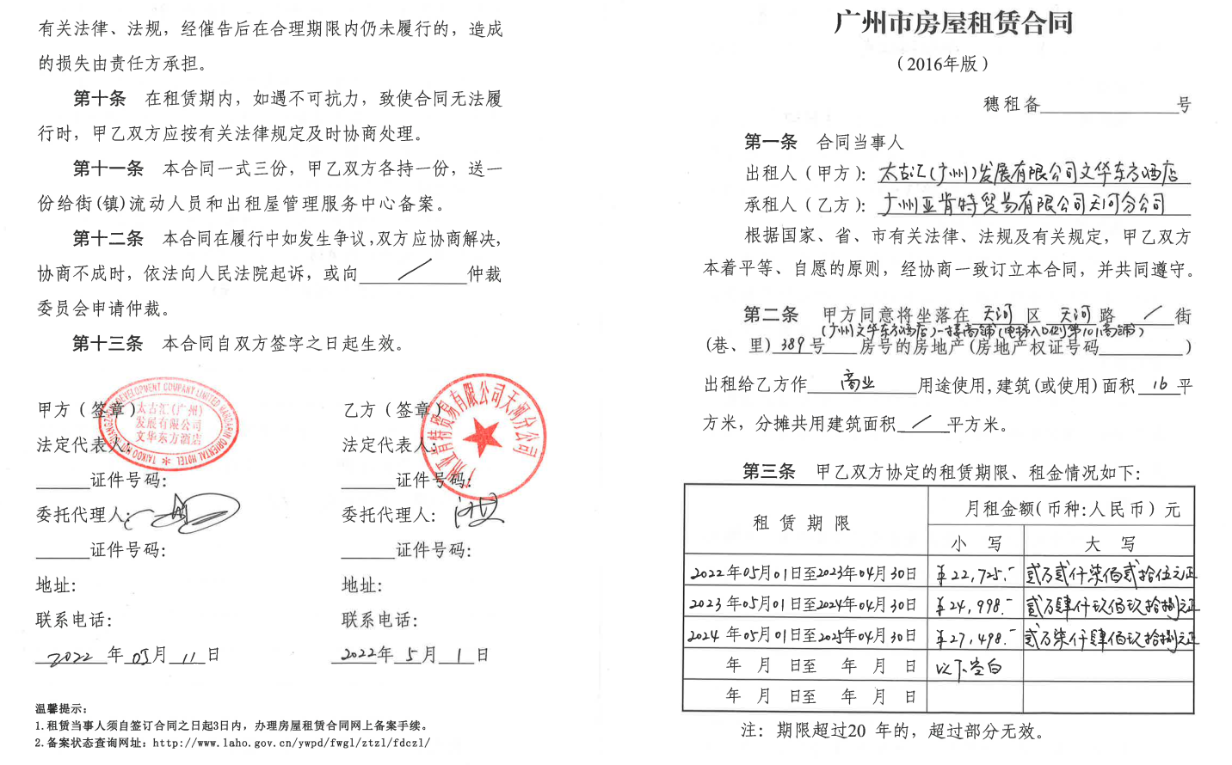
2505 | F44010320260012455 | OT1——从租 | 国家税务总局广州市税务局第三税务分局税源管理二科 | 2026-01-01 | 2026-12-31 |  |  | 95593 | 11,404,425.82 | 2026-07-01 | 2026-09-30
2506 | F44010320260013928 | OT2——从租 | 国家税务总局广州市税务局第三税务分局税源管理二科 | 2026-01-01 | 2026-12-31 |  |  | 61702 | 12,919,482.92 | 2026-07-01 | 2026-09-30
2507 | F44010320260013639 | 停车场——从租 | 国家税务总局广州市税务局第三税务分局税源管理二科 | 2026-01-01 | 2026-12-31 |  |  | 58991 | 8,111,529.00 | 2026-07-01 | 2026-09-30
2508 | F44010320260013042 | 酒店——从租 | 国家税务总局广州市税务局第三税务分局税源管理二科 | 2026-01-01 | 2026-12-31 |  |  | 600 | 1,744,345.40 | 2026-07-01 | 2026-09-30
合计 |  |  |  |  |  |  |  |  | 34,179,783.26 | 2026-07-01 | 2026-09-30

